Sheet1
表紙の全体図

表紙【表表紙】 | 背表紙 | 表紙【裏表紙】

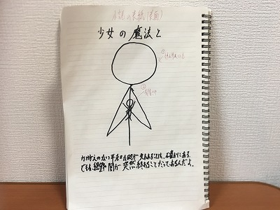 | 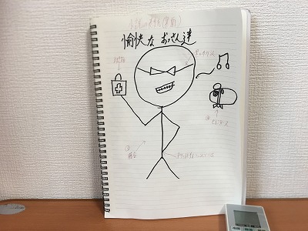 少女の魔法と愉快なおっさん達

